Algorithme de recherche
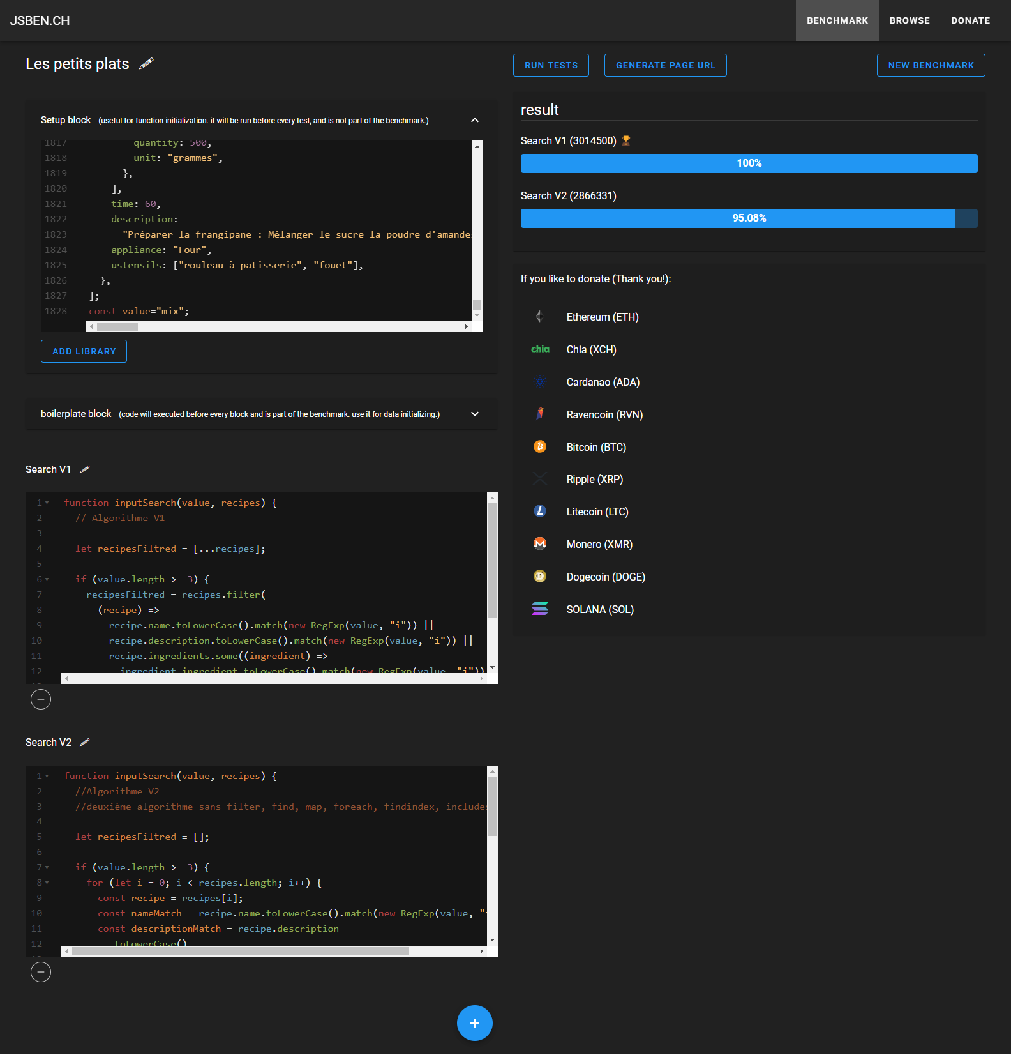
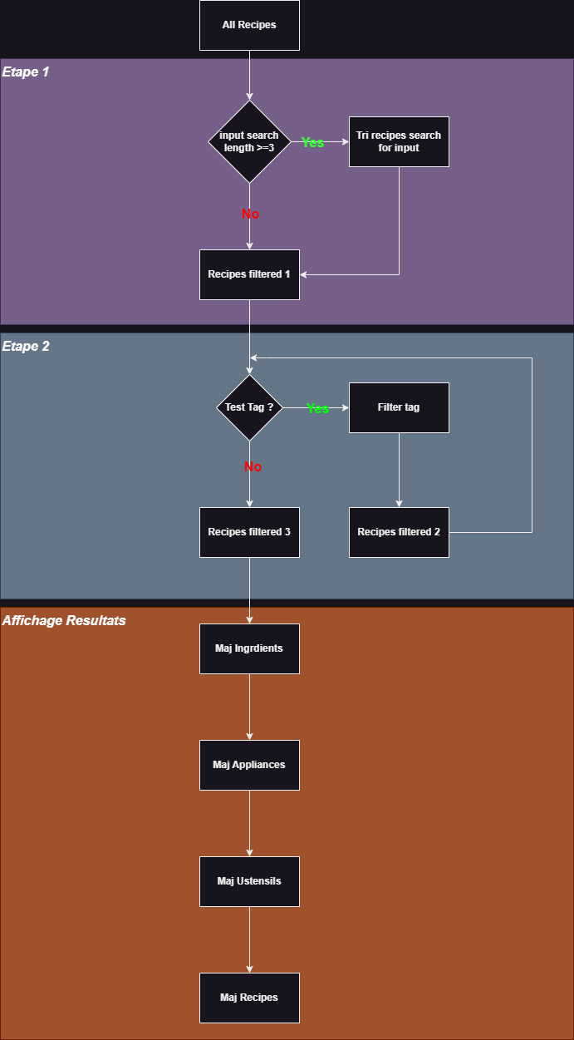
 | Fiche d'investigation de fonctionnalité

Fonctionnalité : | Recherche |  |  | Recherche principale
Problématique :
Cette algorithme doit fonctionner avec un enchainement de 2 étapes de recherche comprenant la recherche principale et les filtres. Pour tout algorithme important qu’on développe, on a pour habitude d’en faire deux implémentations différentes pour pouvoir comparer leurs performances et choisir la meilleure.

Option 1 : | Input Search V1 - méhode fonctionnelle
Dans cette option, on utilise une programmation fonctionnelle en manipulant des objets array(filter, map, some …) afin d'optimiser le fonctionnement des algorithmes, ainsi que pour avoir plus de réactivité lors des recherches

Avantages : |  |  | Inconvénients :
Algorithme plus rapide |  |  | Moins lisible
Fichiers plus léger
Maintenance plus facile
Informations :
Une saisie dans la barre de recherche déclenche une recherche parmi : le nom, les ingrédients et la description de la recette. La sélection d'un ou plusieurs tag(s) parmi trois catégories (ingrédients, ustensiles, appareils), déclenche la recherche dans les clés "ingredient", "ustensils" et "appliances" de chaque objet recette.

Option 2 : | Input Search V2 - méthode impérative
Dans cette option on utilise des boucles natives (for) pour la recherche principale

Avantages : |  |  | Inconvénients :
Code plus lisible |  |  | Moins rapide

Informations :
Séquence d'instructions composée :
 |  | de boucles `for`
 |  | de structures conditionnelles `if`

Solution retenue :
Bien que l'échantillon de 50 recettes soit assez réduit pour comparer de manière fiable les différences de performances entre les deux algorithmes, l'approche fonctionnelle (option 1) semble plus efficace que l'approche impérative. Nous retenons donc l'option 1,

Search V1 | 606 M ops/s | La V1 est plus rapide que la V2
Search V2 | 570 M ops/s

